CollectiveAccess
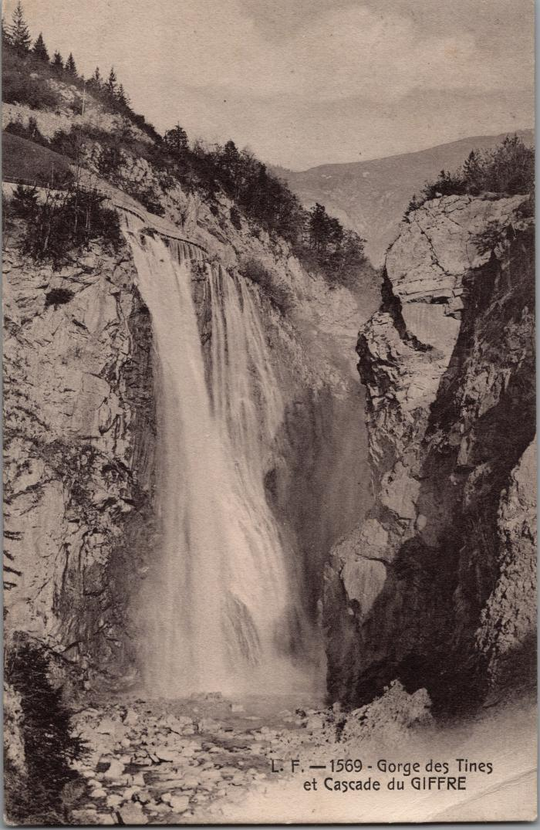
Image | Object | Description | Date
 | Les Gorges des Tines et la cascade du Giffre (2-2977) | Les Gorges des Tines et la cascade du Giffre

